Май
Адрес | Район | Район | Кол-во | %
Ташенова 17Б | Алматинский | Алматинский | 6 | 18%
Тауельсыздык 34/10 | Алматинский | Есильский | 10 | 30%
Сыганак 17Р | Нура | Сарыарка | 5 | 15.00%
Сатпаева 29/1 | Алматинский | Нура | 9 | 27.00%
Туркестан 14А | Есильский | Байконур | 1 | 3%
Богенбай батыра 32/1 | Сарыарка | Сарайшык | 2 | 6.00%
Толе би 59 | Нура
жошы хана | Нура
Е899 | Нура
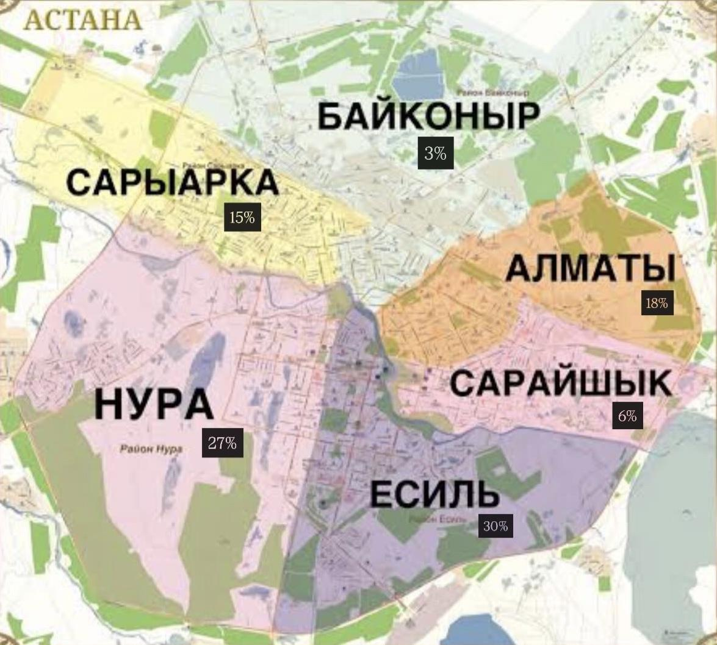
Жургенова 19 | Алматинский
Сарайшык 8 | Есильский
Акмешит 1 | Есильский
Кенесары 8 | Сарыарка
Кабанбай батыра 29/2 | Есильский
Раимбек батыра 54 | Сарайшык
Кунаева 35/1 | Есильский
Улы дала 54 | Есильский
Мухамедханова 21/2 | Нура
Куйши Дина 37 | Алматы
Акарыс 17 | Нура
Улы Дала 29/1,кв 160 | Есильский
Туран 55/5 | Нура
Кабанбай батыра 38/1 | Есильский
Атырау 3 | Сарайшык
Сарыарка 39 | Сарыарка
Айманова 20 | Байконур
Кабанбая 38 | Есильский
Туркестан 7 | Есильский
Асфендиярова 9 | Алматы
Айманова 20 | Сарыарка
Сарыарка 29 | Сарыарка
Хусейн Бейн талал 52 | Нура
Туран 39 | Нура
Кумисбекова 11 | Сарыарка

